公開用シート
地方公営企業の抜本的な改革等の取組状況（令和4年3月31日時点）

団体名 |  |  |  | 業種名 |  |  |  | 事業名 |  |  | 施設名

福島町 |  |  |  | 下水道事業 |  |  |  | 特定地域排水処理施設 |  |  | ー

実施状況

 | 抜本的な改革の取組

 | 事業廃止 | 民営化・ 民間譲渡 | 広域化等 |  | 民間活用 |  |  |  |  | 現行の経営 体制を継続

 |  |  |  |  | 指定管理者 制度 | 包括的 民間委託 | PPP/PFI方式 の活用 |  | 地方独立行政法人への移行
 |  |  |  |  |  |  |  |  |  | ●

抜本的な改革の取組状況

現行の経営体制・手法を継続する理由、今後の方向性

抜本的な改革に取り組まず、現行の経営体制・手法を継続する理由及び現在の経営状況・経営戦略等における中長期的な将来見通しを踏まえた、今後の経営改革の方向性

 | 平成２３年度より河川等の衛生環境改善のため浄化槽の設置・普及を第一として事業を進めてきており、今後も設置推進を主として進めていく行く予定なので、現時点では民営化等は考えていない。

作成要領
【作成要領】 | 本ファイルにより作成したものが、ホームページに掲載されます。 次の【手順①～⑦】により、作業をお願いします。

【手順①】 事業ごとに作成した、「調査票.xlsx」ファイルの「公開用シート」を開き、全体をコピーする。

【手順②】 「公開用.xlsx」（本ファイル）の「公開用シート」に貼り付ける。

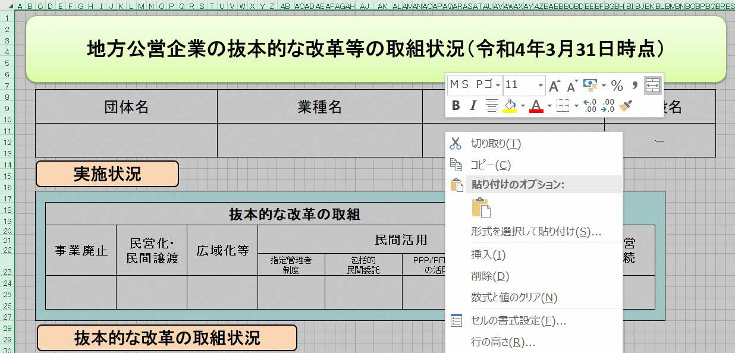
【手順③】 公開用シートに貼り付けたデータについて、再度、全体をコピーする。

【手順④】 コピーしたデータを、「形式を選択して貼り付け」→「値を貼り付け」で、そのまま貼り付ける。
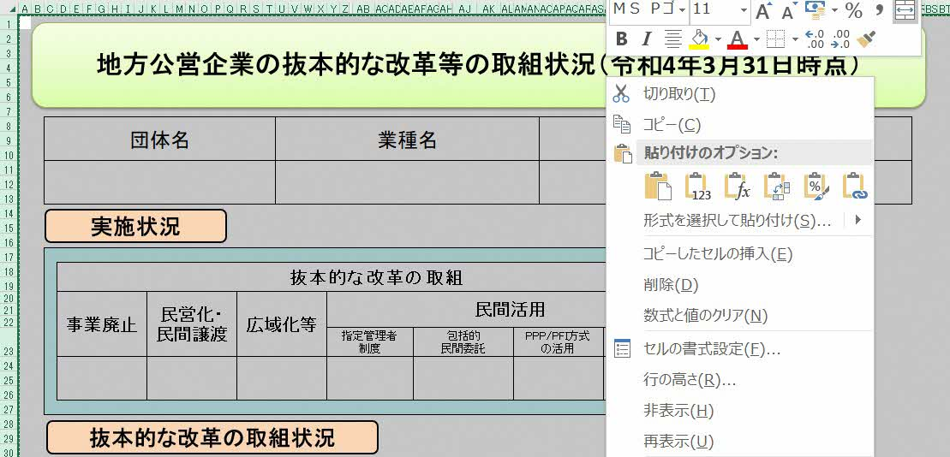

【手順⑤】 「該当の無い取組状況」となっている「行」を、全て削除する。

【手順⑥】 セル内に回答が収まらない場合には、適宜、該当行の幅変更を行う。

【手順⑦】 本ファイルの、「作成要領」から「（例３）０項目」までの４つのシートを削除する。

（例１）取組項目
地方公営企業の抜本的な改革等の取組状況（令和4年3月31日時点）

団体名 |  |  |  |  | 業種名 |  |  |  |  | 事業名 |  |  |  |  | 施設名

 |  |  |  |  | 水道事業 |  |  |  |  | ― |  |  |  |  | ―

実施状況

 | 抜本的な改革の取組

 | 事業廃止 | 民営化・ 民間譲渡 |  | 広域化等 |  | 民間活用 |  |  |  |  |  |  | 現行の経営 体制を継続

 |  |  |  |  |  | 指定管理者 制度 |  | 包括的 民間委託 | PPP/PFI方式 の活用 |  | 地方独立行政法人への移行
 | 〇

抜本的な改革の取組状況

 | 取組事項 |  |  | 事業廃止

 |  |  |  |  | （取組の概要） |  |  |  | （全部と一部の別） |  |  |  |  | （実施（予定）時期）
 | 実施済 |  | 〇 |  | 例 |  |  |  | 全部廃止 |  |  | 一部廃止 |  | 令和

 |  |  |  |  |  |  |  |  |  |  |  | 〇
 |  |  |  |  |  |  |  |  |  |  |  |  |  | 3 |  | 7 | 1

 |  |  |  |  |  |  |  |  |  | ①診療所化・介護施設化
 |  |  |  |  |  |  |  |  |  | ②簡易水道事業の飲料水供給施設化 |  |  |  | 年 |  | 月 | 日
 | 実施予定 |  |  |  |  |  |  |  |  | ③事業目的の完了 完了）による廃止
 |  |  |  |  |  |  |  |  |  | ④民営化・民間譲渡による廃止
 |  |  |  |  |  |  |  |  |  | ⑤広域化による廃止
 |  |  |  |  |  |  |  |  |  | ⑥その他

 |  |  |  |  | （取組の効果額） |  |  |  | （取組の効果額内訳）
 |  |  |  |  | 120 |  | 百万円(年) |  | ①建設改良費 年▲10 ②人件費 年▲30 ③維持管理費 年▲30 ④委託費 年▲50 計 年▲120

 |  |  |  |  | （取組の概要） |  |  |  | （検討状況・課題）
 | 検討中

（例２）取組２項目
地方公営企業の抜本的な改革等の取組状況（令和4年3月31日時点）

団体名 |  |  |  |  | 業種名 |  |  |  |  |  | 事業名 |  |  |  |  | 施設名

 |  |  |  |  | 水道事業 |  |  |  |  |  | ― |  |  |  |  | ―

実施状況

 | 抜本的な改革の取組

 | 事業廃止 | 民営化・ 民間譲渡 |  | 広域化等 |  | 民間活用 |  |  |  |  |  |  |  | 現行の経営 体制を継続

 |  |  |  |  |  | 指定管理者 制度 |  |  | 包括的 民間委託 | PPP/PFI方式 の活用 |  | 地方独立行政法人への移行
 |  |  |  | 〇 |  | 〇

抜本的な改革の取組状況

 | 取組事項 |  |  | （水道事業）広域化等

 |  |  |  |  | （実施類型） |  |  |  |  | （取組の概要及び効果） |  |  |  |  | （実施（予定）時期）
 | 実施済 |  | 〇 |  | 事業統合 |  | 施設の 共同設置 |  |  | 例 |  |  |  |  | 令和

 |  |  |  |  | 〇
 |  |  |  |  |  |  |  |  |  |  |  |  |  |  | 3 |  | 7 | 1

 |  |  |  |  | 施設管理の 共同化 |  | 管理の一体化
 | 実施予定
 |  |  |  |  |  |  |  |  |  |  |  |  |  |  | 年 |  | 月 | 日

 |  |  |  |  | （取組の効果額） |  |  |  |  | （取組の効果額内訳）
 |  |  |  |  | 120 |  |  | 百万円(年) |  | ①建設改良費 年▲10 ②人件費 年▲30 ③維持管理費 年▲30 ④委託費 年▲50 計 年▲120

 |  |  |  |  | （取組の概要） |  |  |  |  | （検討状況・課題）
 | 検討中

 | 取組事項 |  |  | 民間活用（指定管理者制度）

 |  |  |  |  | （取組の概要及び効果） |  |  |  |  | （方式） |  |  |  |  | （実施（予定）時期）
 | 実施済 |  |  |  | 例 |  |  |  |  | 代行制 |  |  | 利用料金制 |  | 令和

 |  |  |  |  |  |  |  |  |  | 〇 |  |  |  |  | 4 |  | 7 | 1

 | 実施予定 |  | 〇
 |  |  |  |  |  |  |  |  |  |  |  |  |  |  | 年 |  | 月 | 日

 |  |  |  |  | （取組の効果額） |  |  |  |  | （取組の効果額内訳）
 |  |  |  |  | 80 |  |  | 百万円(年) |  | ①建設改良費 年▲10 ②人件費 年▲20 ③維持管理費 年▲30 ④委託費 年▲20 計 年▲80

 |  |  |  |  | （取組の概要） |  |  |  |  | （検討状況・課題）
 | 検討中

（例３）0項目（現経営継続）
地方公営企業の抜本的な改革等の取組状況（令和4年3月31日時点）

団体名 |  |  |  | 業種名 |  |  |  | 事業名 |  |  | 施設名

 |  |  |  | 水道事業 |  |  |  | ― |  |  | ―

実施状況

 | 抜本的な改革の取組

 | 事業廃止 | 民営化・ 民間譲渡 | 広域化等 |  | 民間活用 |  |  |  |  | 現行の経営 体制を継続

 |  |  |  |  | 指定管理者 制度 | 包括的 民間委託 | PPP/PFI方式 の活用 |  | 地方独立行政法人への移行
 |  |  |  |  |  |  |  |  |  | 〇

現行の経営体制・手法を継続する理由、今後の方向性

抜本的な改革に取り組まず、現行の経営体制・手法を継続する理由及び現在の経営状況・経営戦略等における中長期的な将来見通しを踏まえた、今後の経営改革の方向性

 | 例

